Gráfico
Crecimiento de las ventas digitales 2021 vs 2019 Fuente: Ventas de comercio electrónico por categoría, División de indicadores minoristas del Departamento de Comercio de EE. UU.
Misceláneos y tiendas de conveniencia | 5.00%
Accesorios de vestir | 38.50%
Automóviles y respuestos y partes | 50.30%
Vestido y prendas | 59.00%
Mobiliario y equipos del hogar | 66.70%
Salud y cuidado personal | 67.90%
Deportes, instrumentos musicales, … | 70.10%
Mercancía general | 77.50%
Materiales de construcción y jardinería | 105.10%
Alimentos y bebidas | 170.80%
Mobiliario, ferretería y electrónica | 201.40%

Datos
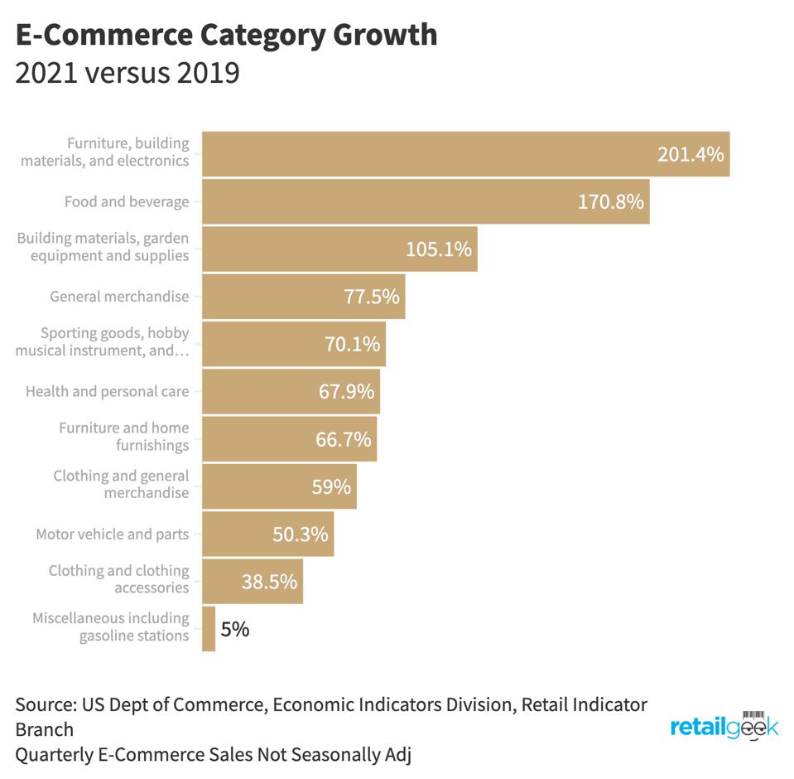

Negocio | %
Misceláneos y tiendas de conveniencia | 5.00%
Accesorios de vestir | 38.50%
Automóviles y respuestos y partes | 50.30%
Vestido y prendas | 59.00%
Mobiliario y equipos del hogar | 66.70%
Salud y cuidado personal | 67.90%
Deportes, instrumentos musicales, … | 70.10%
Mercancía general | 77.50%
Materiales de construcción y jardinería | 105.10%
Alimentos y bebidas | 170.80%
Mobiliario, ferretería y electrónica | 201.40%

